Figura 9.1
Figura 9.1 Perfil de internação por idade e raça (Brasil, 2013 a 2024)

idade | Parda | Branca | Indígena | Preta | Amarela | Desconhecido
0 | 0.07 | 0.04 | 0.19 | 0.04 | 0 | 0.12
5 | 1.61 | 1.64 | 3.8 | 0.76 | 0.59 | 1.64
10 | 2.98 | 2.84 | 8.17 | 1.49 | 1.65 | 3.4
15 | 6.03 | 5.26 | 14.35 | 3.9 | 4.28 | 7.07
20 | 19.71 | 16.16 | 30.76 | 16.27 | 17.98 | 21.61
25 | 35.81 | 30.17 | 47.88 | 31.97 | 35.23 | 37.54
30 | 50.08 | 43.27 | 62.03 | 47.12 | 49.82 | 51.59
35 | 62.88 | 55.67 | 72.07 | 61.21 | 62.68 | 63.99
40 | 73.7 | 66.82 | 80.24 | 73.63 | 73.67 | 74.21
45 | 81.99 | 75.87 | 87.19 | 82.75 | 81.52 | 81.89
50 | 87.95 | 82.78 | 91.57 | 88.95 | 87.08 | 87.55
55 | 92.17 | 88.12 | 93.89 | 93.19 | 91.57 | 91.71
60 | 95.1 | 92.17 | 96.01 | 95.98 | 94.46 | 94.59
65 | 97.02 | 95 | 97.49 | 97.7 | 96.6 | 96.52
70 | 98.21 | 96.8 | 98.07 | 98.74 | 97.96 | 97.79
75 | 98.97 | 98.08 | 98.71 | 99.32 | 98.67 | 98.65
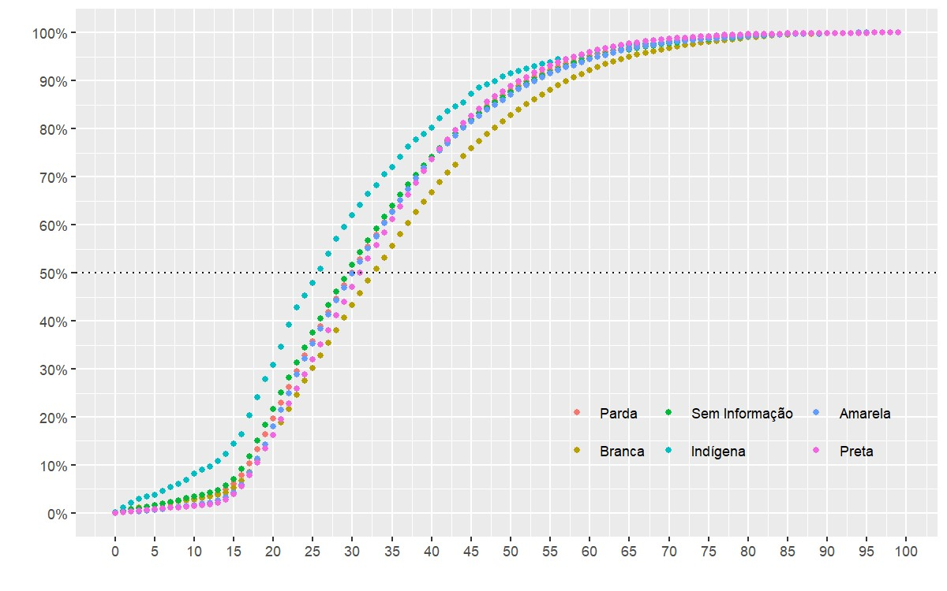
80 | 99.45 | 99 | 99.29 | 99.68 | 99.32 | 99.28
85 | 99.76 | 99.59 | 99.61 | 99.83 | 99.68 | 99.68
90 | 99.92 | 99.88 | 99.74 | 99.94 | 99.92 | 99.89
95 | 99.98 | 99.98 | 99.94 | 99.97 | 100 | 99.98
99 | 100 | 100 | 100 | 100 | 100 | 100

Fonte: Sistema de Informações de Internação Hospitalar (SIH)

Gráfico 9.4
Gráfico 9.5: número de internações causadas por agressões e intervenções legais, por ano e etnia (10 maiores) - Brasil, 2013 a 2024. |  |  |  |  |  |  |  |  |  |  |  |  |  | Gráfico 9.4: número de internações causadas por agressões e intervenções legais, por etnia (10 maiores) - Brasil, 2013 a 2024.

Tabela 9.XX: número de internações causadas por agressões e intervenções legais, por etnia (10 maiores) - Brasil, 2013 a 2024. |  |  |  |  |  |  |  |  |  |  |  |  |  |  | Tabela 9.XX: número de internações causadas por agressões e intervenções legais, por etnia (10 maiores) - Brasil, 2013 a 2024.
etnia | 2013 | 2014 | 2015 | 2016 | 2017 | 2018 | 2019 | 2020 | 2021 | 2022 | 2023 | 2024 | Total |  | etnia | Total
GUARANI KAIOWA | 32 | 44 | 45 | 48 | 33 | 39 | 54 | 53 | 48 | 64 | 69 | 35 | 574 |  | GUARANI KAIOWA | 574
KAINGANG | 8 | 2 | 13 | 23 | 10 | 12 | 13 | 13 | 15 | 14 | 15 | 4 | 142 |  | KAINGANG | 142
TERENA | 3 | 1 | 2 | 4 | 5 | 4 | 9 | 8 | 5 | 6 | 12 | 7 | 66 |  | TERENA | 66
KULINA/MADIHA | 4 | 3 | 3 | 3 | 3 | 5 | 7 | 6 | 8 | 7 | 7 | 6 | 62 |  | KULINA/MADIHA | 62
GUAJAJARA | 1 | 2 | 7 | 3 | 4 | 6 | 6 | 13 | 7 | 5 | 7 | 0 | 61 |  | GUAJAJARA | 61
MAKUXI | 0 | 0 | 1 | 5 | 3 | 5 | 5 | 2 | 3 | 8 | 7 | 1 | 40 |  | MAKUXI | 40
MUNDURUKU | 0 | 8 | 10 | 4 | 2 | 1 | 2 | 0 | 3 | 4 | 4 | 1 | 39 |  | MUNDURUKU | 39
APURINA | 0 | 0 | 3 | 0 | 1 | 4 | 4 | 8 | 6 | 3 | 4 | 1 | 34 |  | APURINA | 34
TICUNA | 0 | 0 | 0 | 0 | 1 | 3 | 5 | 3 | 9 | 8 | 3 | 2 | 34 |  | TICUNA | 34
BORORO | 0 | 0 | 0 | 1 | 1 | 1 | 12 | 12 | 2 | 1 | 1 | 0 | 31 |  | BORORO | 31
YANOMAMI YANOMAM | 3 | 4 | 5 | 3 | 1 | 4 | 3 | 1 | 1 | 2 | 4 | 0 | 31 |  | YANOMAMI YANOMAM | 31

Total | 73 (100.0%) | 75 (100.0%) | 114 (100.0%) | 129 (100.0%) | 101 (100.0%) | 115 (100.0%) | 162 (100.0%) | 154 (100.0%) | 158 (100.0%) | 176 (100.0%) | 205 (100.0%) | 92 (100.0%) | 1.554 (100.0%)

